Plantilla
 |  |  |  |  |  |  |  |  | Inicio | D01 | D02 | D03 | D04
Tiempo estimado D01 |  |  |  | Tiempo real D01 |  |  |  | Estimado (min) | 0 | 110
 |  |  |  |  |  |  |  | Real (min) | 0 | 140
Rol | Coste/hora | Tiempo (minutos) | Tiempo (horas) | Rol | Coste/hora | Tiempo (minutos) | Tiempo (horas)
Tiempo de tareas
 | Estimado (min) | Real (min)
Inicio | 0 | 0
D01 | 110 | 140
D02
D03
D04
Analista | 30.00 € | 45 | 0.75 | Analista | 30.00 € | 90 | 1.5
Otro | 20.00 € | 65 | 1.08 | Otro | 20.00 € | 50 | 0.83

Total | 44.17 € |  |  | Total | 61.67 €

Hoja de Ismael
Tiempo estimado D01 |  |  |  |  | Tiempo real D01 |  |  |  |  | Tiempo estimado D2 |  |  |  |  | Tiempo real D02

Rol | Coste/hora | Tiempo (minutos) | Tiempo (horas) |  | Rol |  | Coste/hora | Tiempo (minutos) | Tiempo (horas) | Rol | Coste/hora | Tiempo (minutos) | Tiempo (horas) |  | Rol |  | Coste/hora | Tiempo (minutos) | Tiempo (horas)
Analista | 30.00 € | 210 | 3.5 |  | Analista |  | 30.00 € | 278 | 4.6333333333 | Analista | 30.00 € | 210 | 3.5 |  | Analista |  | 30.00 € | 165 | 2.75
Otro | 20.00 € | 180 | 3.00 |  | Otro |  | 20.00 € | 199 | 3.32 | Otro | 20.00 € | 910 | 15.17 |  | Otro |  | 20.00 € | 859 | 14.32

Total | 165.00 € |  |  |  | Total |  | 205.33 € |  |  | Total | 408.33 € |  |  |  | Total |  | 368.83 €

 |  |  | Inicio | D01 | D02 | D03 | D04
 |  | Estimado (min) | 0 | 390 |  |  |  |  |  |  |  |  | Inicio | D01 | D02 | D03 | D04
 |  | Real (min) | 0 | 477 |  |  |  |  |  |  |  | Estimado (min) | 0 | 1120
 |  |  |  |  |  |  |  |  |  |  |  | Real (min) | 0 | 1024

Tiempo de tareas
 | Estimado (min) | Real (min)
Inicio | 0 | 0
D01 | 390 | 477
D02
D03
D04
Tiempo de tareas
 | Estimado (min) | Real (min)
Inicio | 0 | 0
D01 | 1120 | 1024
D02
D03
D04

Hoja de Juanjo
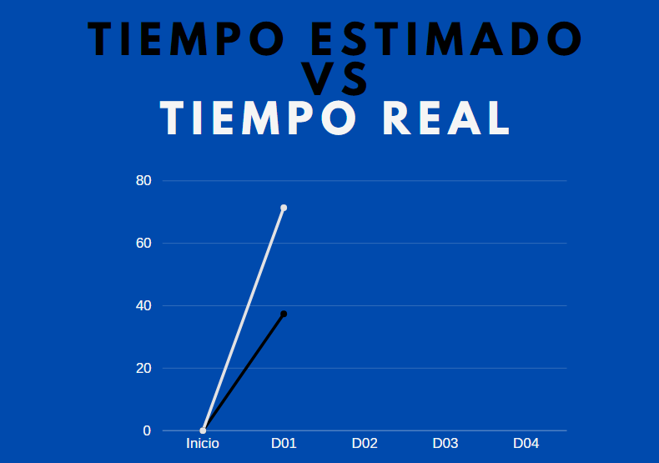
 |  |  |  |  |  |  | Inicio | D01 | D02 | D03 | D04
Tiempo estimado D01 |  |  | Tiempo real D01 |  |  | Estimado (min) | 0 | 38
 |  |  |  |  |  | Real (min) | 0 | 70
Rol | Coste | Tiempo (h) | Rol | Coste | Tiempo (h)
Tiempo de tareas
 | Estimado (min) | Real (min)
Inicio | 0 | 0
D01 | 38 | 70
D02
D03
D04
Analista | 30.00 € | 0.58 | Analista | 30.00 € | 1.16
Otro | 20.00 € | 1 | Otro | 20.00 € | 1.83

Total | 37.40 € |  | Total | 71.40 €

Hoja de Jimmy
 |  |  |  |  |  |  |  |  | Inicio | D01 | D02 | D03 | D04
Tiempo estimado D01 |  |  |  | Tiempo real D01 |  |  |  | Estimado (min) | 0 | 110
 |  |  |  |  |  |  |  | Real (min) | 0 | 120
Rol | Coste/hora | Tiempo (minutos) | Tiempo (horas) | Rol | Coste/hora | Tiempo (minutos) | Tiempo (horas)
Tiempo de tareas
 | Estimado (min) | Real (min)
Inicio | 0 | 0
D01 | 110 | 120
D02
D03
D04
Analista | 30.00 € | 45 | 0.75 | Analista | 30.00 € | 70 | 1.17
Otro | 20.00 € | 65 | 1.08 | Otro | 20.00 € | 50 | 0.83

Total | 44.17 € |  |  | Total | 51.67 €

